Graphique 1
Titre | La part des émissions importées dans l’empreinte carbone française est particulièrement élevée
Sous-titre | Importations de gaz à effet de serre en % de l’empreinte carbone
Notes | L’empreinte carbone inclut la majorité des gaz à effet de serre (dioxyde de carbone, méthane, protoxyde d’azote). La valeur pour l’UE 28 correspond au ratio entre le total des émissions importées et l’empreinte totale des 27 États membres de l’Union européenne et du Royaume-Uni. Les importations de chaque pays comprennent les flux intra-européens.
Source | Cotterlaz et Gouel (2025).

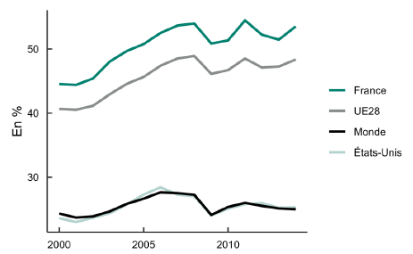
 | Année | France | États-Unis | UE28 | Monde
 | 2000 | 44.5 | 23.6 | 40.7 | 24.4
 | 2001 | 44.4 | 23 | 40.5 | 23.7
 | 2002 | 45.4 | 23.7 | 41.1 | 23.9
 | 2003 | 48 | 24.4 | 42.9 | 24.7
 | 2004 | 49.7 | 25.7 | 44.6 | 25.8
 | 2005 | 50.8 | 27.3 | 45.6 | 26.7
 | 2006 | 52.5 | 28.4 | 47.4 | 27.6
 | 2007 | 53.7 | 27.3 | 48.5 | 27.5
 | 2008 | 54 | 27 | 48.9 | 27.3
 | 2009 | 50.9 | 24 | 46.1 | 24.1
 | 2010 | 51.4 | 25.1 | 46.7 | 25.4
 | 2011 | 54.5 | 25.8 | 48.5 | 26
 | 2012 | 52.2 | 26 | 47.1 | 25.5
 | 2013 | 51.5 | 25.2 | 47.3 | 25.1
 | 2014 | 53.5 | 25.3 | 48.4 | 25

Graphique 2
Titre | L’ouverture commerciale a augmenté l’empreinte carbone française
Sous-titre | Contribution cumulée à l’empreinte carbone française
Notes de lecture | Chaque barre représente la contribution cumulée depuis 2000 à l’empreinte carbone française. Sont ici séparés les effets de la réallocation géographique des importations françaises (variation de la part de chaque pays dans les importations françaises), du taux d’ouverture français (défini comme la part des importations dans la demande finale française), de l’intensité émissive (émissions de gaz à effet de serre par euro produit) et des autres facteurs.
Source | Calcul des auteurs à partir de WIOD 2016, Eurostat et EXIOBASE.

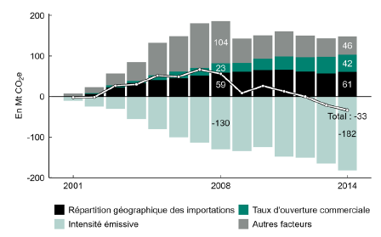
 | Année | Répartition géographique des importations | Autres facteurs | Taux d'ouverture commerciale | Intensité émissive
 | 2001 | 0.7 | 7 | -0.3 | -9.7
 | 2002 | 6.3 | 14.4 | 2.4 | -24.7
 | 2003 | 22.5 | 29.2 | 5.2 | -30.1
 | 2004 | 33.6 | 46.9 | 4.7 | -55.1
 | 2005 | 40.7 | 79.5 | 12 | -80.7
 | 2006 | 44.8 | 87.1 | 17 | -100
 | 2007 | 51.9 | 110.5 | 18.1 | -113.9
 | 2008 | 58.8 | 103.5 | 23.3 | -129.7
 | 2009 | 61.4 | 59.9 | 21.8 | -134.5
 | 2010 | 65.2 | 58.5 | 27.6 | -125
 | 2011 | 66.1 | 62.6 | 32.6 | -148.4
 | 2012 | 61.6 | 53.6 | 35.4 | -150.7
 | 2013 | 56.9 | 45.5 | 40.9 | -164.7
 | 2014 | 60.8 | 45.5 | 42.2 | -182

Graphique 3
Titre | L’augmentation de la part de la Chine dans les approvisionnements français pèse sur l’empreinte carbone
Sous-titre | Contribution cumulée à l’empreinte carbone française des importations de gaz à effet de serre en provenance de Chine
Notes de lecture | Chaque barre représente la contribution cumulée depuis 2000 à l’empreinte carbone française. On sépare les effets de la variation de la part de la Chine dans la consommation française (biens et services), du progrès technique en Chine, ou de tous les autres facteurs (taille de l’économie française, etc.).
Source | Calcul des auteurs à partir de WIOD 2016, Eurostat et EXIOBASE.

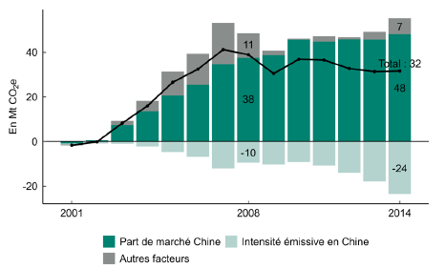
 | Année | Part de marché Chine | Autres facteurs | Intensité émissive en Chine
 | 2001 | -0.9 | -0.4 | -0.4
 | 2002 | 0.7 | -0.1 | -0.7
 | 2003 | 7.4 | 1.8 | -1
 | 2004 | 13.5 | 4.7 | -2.2
 | 2005 | 20.6 | 10.8 | -4.8
 | 2006 | 25.4 | 14 | -6.9
 | 2007 | 34.7 | 18.6 | -12.1
 | 2008 | 37.6 | 10.9 | -9.5
 | 2009 | 38.7 | 2 | -10.3
 | 2010 | 45.6 | 0.5 | -9.3
 | 2011 | 44.8 | 2.4 | -10.7
 | 2012 | 45.7 | 1.1 | -14.1
 | 2013 | 45.6 | 3.6 | -17.9
 | 2014 | 48.1 | 7.1 | -23.6

Tableau 2
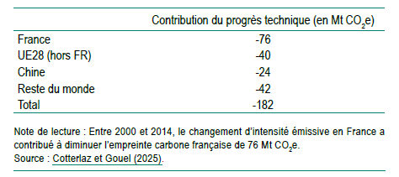
Titre | Le progrès technique à l’étranger contribue davantage à la baisse de l’empreinte carbone française que le progrès technique en France
Sous-titre | Contribution cumulée entre 2000 et 2014 du changement d’intensité émissive dans chaque pays à la variation de l’empreinte carbone française
Note de lecture | Entre 2000 et 2014, le changement d’intensité émissive en France a contribué à diminuer l’empreinte carbone française de 76 Mt CO2e.
Source | Cotterlaz et Gouel (2025).

Graphique 4
Titre | Plus l’intensité émissive est faible au départ, plus le progrès technique à l’étranger contribue à diminuer l’empreinte carbone
Sous-titre | Relation entre contribution du progrès technique étranger à l’empreinte carbone cumulée de 2000 à 2014 rapportée à l’empreinte de 2000 et intensité émissive en 2000
Notes de lecture | Chaque point correspond à un pays. L’axe des abscisses est en échelle logarithmique. La droite correspond à l’estimation par la méthode des moindres carrés ordinaires de la relation linéaire entre le logarithme de l’intensité émissive et la contribution du changement technique à l’étranger. Pour neutraliser les effets de composition sectorielle, l’intensité émissive de chaque pays est calculée en appliquant à chaque secteur sa part dans la production mondiale en 2000.
Source | Cotterlaz et Gouel (2025).

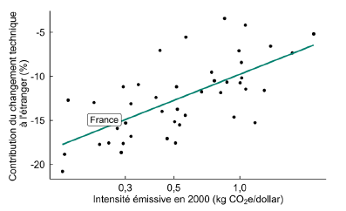
 | Pays | Intensité émissive | Contribution du progrès technique à l'étranger
 | AUS | 0.87 | -10.7
 | AUT | 0.25 | -17.6
 | BEL | 0.29 | -17.6
 | BGR | 1.74 | -7.3
 | BRA | 0.57 | -5.5
 | CAN | 0.51 | -11.2
 | CHE | 0.16 | -18.9
 | CHN | 0.85 | -3.4
 | CYP | 0.47 | -17.1
 | CZE | 1.02 | -10.2
 | DEU | 0.41 | -12.4
 | DNK | 0.28 | -15.9
 | ESP | 0.32 | -13.1
 | EST | 1.29 | -11.6
 | FIN | 0.44 | -14
 | FRA | 0.24 | -14.9
 | GBR | 0.29 | -11.2
 | GRC | 0.77 | -10.5
 | HRV | 1.17 | -15.3
 | HUN | 1.06 | -11.4
 | IDN | 1.02 | -8.4
 | IND | 1.06 | -4.2
 | IRL | 0.53 | -15.5
 | ITA | 0.22 | -13
 | JPN | 0.16 | -12.7
 | KOR | 0.52 | -13.7
 | LTU | 0.94 | -14.6
 | LUX | 0.29 | -18.6
 | LVA | 0.51 | -17.6
 | MEX | 1.38 | -6.6
 | MLT | 0.3 | -15.3
 | NLD | 0.32 | -16.8
 | NOR | 0.16 | -20.8
 | POL | 0.99 | -7.1
 | PRT | 0.34 | -10.9
 | ROU | 1 | -10.7
 | RUS | 2.18 | -5.2
 | SVK | 0.56 | -14.4
 | SVN | 0.5 | -15.2
 | SWE | 0.23 | -17.7
 | TUR | 0.82 | -11.9
 | TWN | 0.67 | -11.7
 | USA | 0.43 | -7.1
 | ROW | 0.74 | -9.5

